Espace de circulation ext
ÉVALUATION DES RISQUES PROFESSIONNELS
Document Unique d'Evaluation des Risques (DUER)

Unité de travail : _______________ |  |  |  | Description : Type _____ catégorie
Nom de la structure______________
Adresse _____________________ |  |  |  |  |  |  |  |  |  | Effectif global : | ___
limites de l'unité
Images, plans, photos de présentation
Vues complémentaires et spécifiques aux risques à consulter au bas de cette page
Commentaires :
Ce document intègre l'évaluation des risques professionnels pour …. -… -… -
Unité de travail : _______________ |  |  |  |  |  | Effectif service: |  |  |  |  | ____
IDENTIFICATION
ÉVALUATION
ACTIONS DE PRÉVENTION
AXES DE PROGRES

Repère | Facteur de risque | Personnel concerné | Source de danger | Risque Scénario redouté | Dommage | Gravité | Fréquence | Prévention en place | Niveau de maîtrise | Moyens de préventions existants | date d'évaluation | Niveau de risque | Proposition d'améliorations | Chargé d'intervention | Chargé de la mise en œuvre | Date d'exécution | Mesure(s) de prévention mise(nt) en place | Date de révision
FR-3. Risque lié aux circulations internes | FR3. Autre | Agents et/ou intervenants | 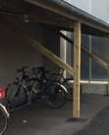 _Poutre oblique traversante centrale au niveau du garage à vélo | _choc en relevant la tête ou en se retournant au niveau des places de parking vélo sous cette poutre centrale | _Contusions, blessures, traumatisme |  |  |  | 0.50 |  | 2019-02-10 | 1 | _Pose de mousses de protection (isolant canalisation) sur les angles de la poutre | Propriétaire + exploitant | Service intérieur | 2019-04-04 | _Pose de mousses de protection (isolant canalisation) sur les angles de la poutre | 2019-04-25
 |  |  |  |  |  |  |  |  |  |  |  | 0
 |  |  |  |  |  |  |  |  |  |  |  | 0
 |  |  |  |  |  |  |  |  |  |  |  | 0
 |  |  |  |  |  |  |  |  |  |  |  | 0
 |  |  |  |  |  |  |  |  |  |  |  | 0
 |  |  |  |  |  |  |  |  |  |  |  | 0
 |  |  |  |  |  |  |  |  |  |  |  | 0
 |  |  |  |  |  |  |  |  |  |  |  | 0
 |  |  |  |  |  |  |  |  |  |  |  | 0
 |  |  |  |  |  |  |  |  |  |  |  | 0
 |  |  |  |  |  |  |  |  |  |  |  | 0
 |  |  |  |  |  |  |  |  |  |  |  | 0
 |  |  |  |  |  |  |  |  |  |  |  | 0
 |  |  |  |  |  |  |  |  |  |  |  | 0
 |  |  |  |  |  |  |  |  |  |  |  | 0
 |  |  |  |  |  |  |  |  |  |  |  | 0
 |  |  |  |  |  |  |  |  |  |  |  | 0
 |  |  |  |  |  |  |  |  |  |  |  | 0
 |  |  |  |  |  |  |  |  |  |  |  | 0

Légende, éléments de compréhension:

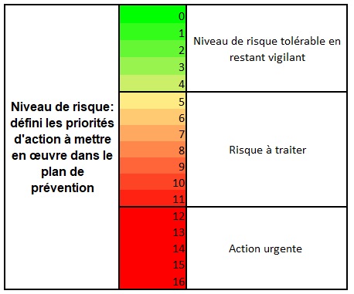

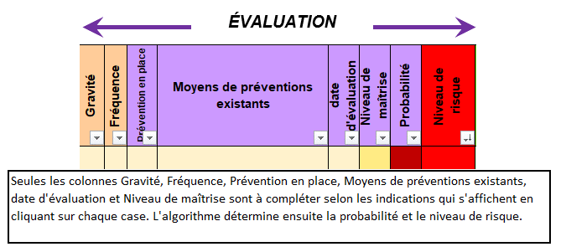
 |  |  |  |  |  |  |  |  |  |  |  | FR-01 | 1. Risque de chute de plain pied | 1
 |  |  |  | 0.25 | : Satisfaisant |  |  |  |  |  |  | FR-02 | 2. Risque de chute de hauteur | 1
 |  |  |  | 0.5 | : Acceptable |  |  |  |  |  |  | FR-03 | 3. Risque lié aux circulations internes | 1
 |  |  |  | 0.75 | : Insuffisant |  |  |  |  |  |  | FR-04 | 4. Risque routier et piéton | 1
 |  |  |  | 1 | : Aucun moyen de maîtrise |  |  |  |  |  |  | FR-05 | 5. Risque lié à l'activité physique, aux postures et au port de charges | 1

 |  |  |  |  |  |  |  |  |  |  | 1 | FR-06 | 6. Risque lié aux produits et émissions de déchets | 1
 |  |  |  |  |  |  |  |  |  |  | 2 | FR-07 | 7. Risque lié aux équipements de travail | 1
 |  |  |  |  |  |  |  |  |  |  | 3 | FR-08 | 8. Risque lié et nuisances liées au bruit | 1
 |  |  |  |  |  |  |  |  |  |  | 4 | FR-09 | 9. Risque lié aux ambiances thermiques | 1
 |  |  |  |  |  |  |  |  |  |  |  | FR-10 | 10. Risque d’incendie, d’explosion | 1
 |  |  |  |  |  |  |  |  |  |  | Propriétaire | FR-11 | 11. Risque lié à l’électricité | 1
 |  |  |  |  |  |  |  |  |  |  | Exploitant | FR-12 | 12. Risque lié à l’éclairage | 1
 |  |  |  |  |  |  |  |  |  |  | Propriétaire + exploitant | FR-13 | 13. Risques liés aux rayonnements (électromagnétiques, ionisants) | 1
 |  |  |  |  |  |  |  |  |  |  | … | FR-14 | 14. Risque lié à l’utilisation d’écran | 1
 |  |  |  |  |  |  |  |  |  |  | … | FR-15 | 15. Risque lié au manque d’hygiène | 1
 |  |  |  |  |  |  |  |  |  |  |  | FR-16 | 16. Risque lié à l’intervention d’une entreprise extérieure, ou service maintenance de la collectivité | 1
 |  |  |  |  |  |  |  |  |  |  |  | FR-17 | 17. Autres risques (Charge nerveuse, risques psychosociaux, agressions...) | 1
 |  |  |  |  |  |  |  |  |  |  |  | FR-18 | 18. Autres risques | 1

Vues à la date du : ______________________

29/03/2019
date

Vues à la date du : ______________________

FR-17 RPS
Document Unique d'Evaluation des Risques psychosociaux (DUERPS)
IDENTIFICATION
ACTIONS DE PRÉVENTION
ÉVALUATION
AXES DE PROGRES

Mots clés | Personnel concerné | Source de danger | Gravité | Fréquence | Prévention en place | Niveau de maîtrise | Moyens de préventions existants | date d'évaluation | Niveau de risque | Proposition d'améliorations et effet attendu | Chargé d'intervention | Chargé de la mise en œuvre | Date d'exécution | Mesure de prévention mise en place | Date de révision
Relationnel Budget Gestion Soutien social | Gestionnaire | Manque de budget • Manque de transparence (tous les types) • Manque d’alternative • Manque de reformulation | 3 | 4 | 4 | 0.75 | • Préparation du budget de I (tentatives d’ajustement pour contenter le plus de demande possibles) • Entrée d’argent du FSE | 2019-01-01 | 9 | • Pluri-annualiser les plannings de sortie Diminution des insatisfaction quant à l'impossibilité d'organiser une sortie ; diminution des heurts entre les agents | Monsieur X | Monsieur Y | 2019-06-06 | Planning mis en ligne sur le site de la cité scolaire. Chaque agent peut y remplir ces demandes d'organisation de sortie et s'il obtient un refus, est immédiatemetn informé que sa sortie pourra voir le jour l'année suivante | 2019-10-10
Relationnel Budget Gestion Soutien social | Gestionnaire | Manque de budget • Manque de transparence (tous les types) • Manque d’alternative • Manque de reformulation | 3 | 4 | 4 | 0.75 | • Préparation du budget de I (tentatives d’ajustement pour contenter le plus de demande possibles) • Entrée d’argent du FSE | 2019-01-01 | 9 | • Demande de rallonge budgétaire Permettre plus de sorties par an et ainsi limiter les insatisfactions et heurts | Madame A | Madame B | 2019-06-06 | Courrier rédigé et envoyé accompagné de devis de sortie et des bilan financier des années précédente. Une réunion de négocation a également eu lieu | 2019-10-10
Temps institutionnel | Conseiller de prévention, IEN | Dualité du discours (accueil global et de tous, et pédagogie différenciée) • Absence de coordination • Absence de solution adapté à l’accueil des enfants • Devoir travailler avec de nombreux acteur aux attentes différentes • Remontée tardive des fiches (situations déjà très dégradées) | 2 | 4 | 4 | 0.75 | • Médecine de prévention • SSP • AESH, • Psychologue, • ISST | 2019-01-01 | 6 | Outil commun interservices de traitement des situations Améliorer le traitement de sitaution élève pour limiter les heurts et le sentiment de travail empêché | Madame C | Monsieur Z | 2019-06-06 | Un espace a été créé sur le site de l'académie permettant le travail collaboratif des différents acteurs suite à une réunion de coordination où les points éthiques et de confidentialité ont été traité. | 2019-10-10
Changement de personnels Gestion des compétence Charge de travail Sens au travail | Personnels administratif - 2D | • Succession de réorganisation Management institutionnel (réduction des effectifs par non remplacement) • Changements de direction • Gestion des compétences | 3 | 1 | 4 | 0.75 | Réseau de professionnels interne formation continue formation professionnelle | 2019-01-01 | 3 | • Dialogue de gestion – contrat d’objectif Travail sur la confiance dans le traitement des situation qui aurait pour effet de diminuer le nombre de requête au gestionnaire | Monsieur W | Madame D | 2019-06-06 | Affichage en salle de réunion du suivi des demande et des réponse apportées par les différents acteurs qui les reçoivent. Ce support s'accompagne d'un point systématique en introduction de CA et d'un affchage web. | 2019-10-10

Tutoriel - DUER-RPS
 | Tutoriel - DUER-RPS

 | 1 - Déterminer des axes de travail
 | A partir de la liste de facteurs de risque proposée par l'expertise Gollac (2010) et/ou celle composée par Jego et Guillo (2013), interroger vos équipe sur ce qui leur parait le plus problématique dans leur quotidien. Plusieurs outils peuvent vous permettre d'interroger anonymement vos agents : Strawpoll ou GoogleForm par exemple (des tutoriels simples sont proposés dans les onglets suivants).

 | Le resultat de ce premier sondage va déterminer à la fois le niveau de priorité de chacun facteurs et la thématique des groupes d'analyse de l'activité.

 | 2 - Analyse de l'activité
 | En faisant appel au psychologue du travail (psychologue-travail@ac-strasbourg.fr), déterminer la façon de procéder à l'analyse de l'activité en tenant compte du nombre d'agents, de l'organisation des planings, de la possibilité de faire intervenir des personnels relais formés à la méthodes. Un courrier type sera fourni pour informer les personnels de la démarche et de sa temporalité. Un lien sera fourni pour s'inscrire aux groupes d'analyse. La méthodologie proposée nécessite 2H30 par séance. Deux séances sont en générale suffisante pour aborder la majeure partie des risques psychosociaux au sein d'une équipe.

 | Cette analyse aboutie à la complétion d'une grille (voir ci-dessous).
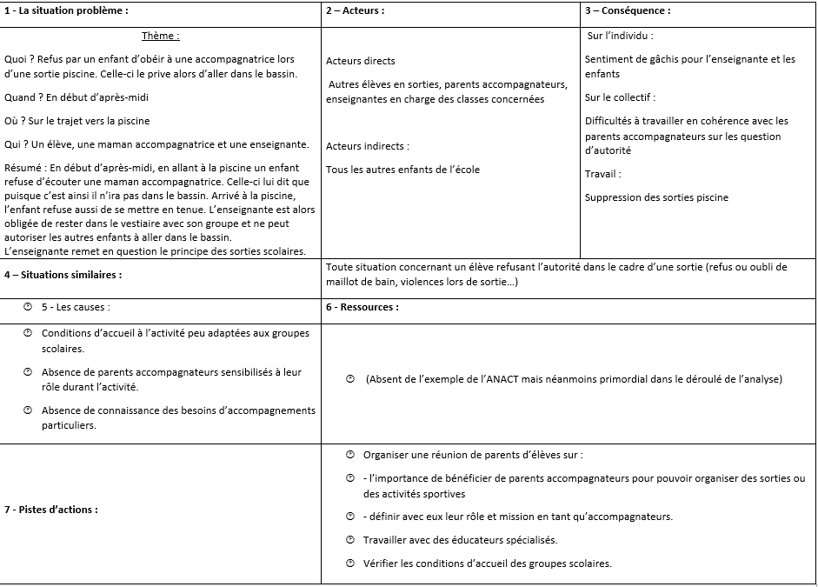
 |  |  |  | La partie bleue représente l'analyse de la situation. Elle est tronquée du compte-rendu pour préserver l'anonymat des participant

 |  |  |  | La partie verte est le compte rendu. Les différentes parties servent à l'alimentation du document unique. Dans le format proposé, les éléments sont mentionné dans des infobulles au fur et à mesure que vous remplissez le document.

 | 3 - Remplir le document unique

 | La complétion du document unique reprends presque exactement les éléments de la grille d'analyse :
 | Mots clés : Partie 4 (situations similaires, résumé sous la forme de mots clés)
 | Personnel concerné : Partie 2 (acteurs concerné par l'ensemble de situation décrit)
 | Source du danger : Partie 5 (les causes)
 | Moyen de prévention existant : Partie 6 (ressources mobilisées)
 | Propositions d'amélioration : partie 7 (pistes d'actions) ; ATTENTION, une piste par ligne
 | La partie chiffrée (gravité, fréquence, prévention en place et niveau de maîtrise) dépendent des grilles suivantes (également présentes dans l'onglet "Légende RPS")

 | GRAVITE :

 | Critères | Note | On donnera toujours la note de gravité la plus haute lorsqu'un des critère est rempli
Faible | Individu : Pas d'arrêt de travail, craintes, doutes, incertitudes, blessures sans soins, incivilités ; Collectif de travail : Possibilité de tensions ; Travail : Pas de conséquence sur le travail ; | 1
Modéré | Individu : Arrêt de moins de 8 jours, effets réversibles avec soins, plaintes du salarié, invalidité, violences ; Collectif de travail : Tensions visibles entres les acteurs internes/externes, dysfonctionnement rattrapés par le collectif ; Travail : Perturbation de l'activité rattrapées par l'équipe, impact ponctuel sur la qualité du travail ; | 2
Sérieux | Individu : Arrêt entre 8 et 30 jours, incapacité temporaire, isolement ; Collectif de travail : tension récurrentes, dysfonctionnement importants, coopération moindre, plus de régulation collective ; Travail : Perturbation de l'activité sur plusieurs services, impact récurrent sur la qualité du travail, plaintes clientèle, patientèle, usagers... | 3
Très sérieux | Individu : Arrêt au-delà de 30 jours, incapacité permanente, invalidité Collectif de travail : Plus aucun dialogue, incapacité à travailer ensemble ; Travail : Dégradation de l'activité, perte de marché, d'agrément… | 4

 | FREQUENCE :

 | Critères | Note
Très peu fréquent | Annuel | 1
Peu fréquent | Mensuel | 2
Fréquent | Hebdomadaire | 3
Très fréquent | Quotidien | 4

 | Prévention en place

Critère |  | Note
La source du risque est diminuée grâce à l'action mise en place ex. : changement de service lorsqu'il y a un conflit important, changement d'outils lorsqu'il empêche de réaliser un travail de qualité… |  | 1
La conséquence est diminuée grâce à l'action mise en place ex. : formation à la gestion du stress, mise en place de personnel sentinel pour agir au plus tôt dans les cas de violences psychologiques… |  | 2
L'action mise en place permet la prise en charge du risque lorsqu'il survient ex. : protocole pour gérer le risque, personne ressources à disposition, entretien périodique individuel… |  | 3
Aucune action |  | 4

Niveau de maîtrise |  | Note
Satisfaisant |  | 0.25
Acceptable |  | 0.5
Insuffisant |  | 0.75
Aucun |  | 1

 | NB : Dans le cas du risque psychosocial et lorsque la méthode ANACT est utilisée, la note de maîtrise de risque sera presque toujours 0,75 ou 1, le principe étant d'analyser une situation problématique (qui ne le serai pas ou pas suffisamment avec les critères supérieurs).

 | 4 - Mise en place des actions

 | En remlpissant le document unique partie risque psychosociaux, vous noterez que certaines cases se remplissent automatiquement. La dernière est la note de risque. Elle résume la gravité, la fréquence et le niveau de maîtrise actuel du risque et permet de rendre les situations comparables entre elles. La détermination des priorité d'action doit prendre en compte ce critère en premier lieu, puis la faisabilité de l'action.

 | Le tableau proposé permet de positionner une personne en charge de la coordination et une personne en charge de la mise en place de l'action. Cela facilite le suivi periodique des actions, d'impliquer des acteurs varié dans la mise en place, et de constituer facilement des petits groupes opérationnels sur ces thématiques.

 | 5 - Suivi et évaluation

 | Une fois l'action mise en place, deux critère doivent être gardés à l'esprit : la pérennité et l'efficacité. Ces deux critère sont en lien (une action efficace aura plus de chance d'être pérenne). Ainsi, il est souhaitable de se poser régulièrement la question de l'efficacité de la mesure (en comptant par exemple le nombre de nouvelle occurence des situation étudiées), et se donner la possibilité de l'amender au besoin pour garantir sa pérennité ou élargir son champ d'action.

 | Les actions les plus efficaces sont celles qui peuvent être modifiées facilement et dont le champ d'action a dépassé ce pourquoi elles ont été mise en place.

Légende & données
Légende et code couleur

Niveau de maîtrise | 0.25 | : Satisfaisant |  | Probabilité | De 0 à 15 selon les données de fréquence et les moyens de prévention déjà en place | Niveau de risque: défini les priorités d'action à mettre en œuvre dans le plan de prévention | 0 | Niveau de risque tolérable en restant vigilant
 | 0.5 | : Acceptable |  |  |  |  | 1
 | 0.75 | : Insuffisant |  |  |  |  | 2 |  | FR-1
 | 1 | : Aucun moyen de maïtrise |  |  |  |  | 3 |  | FR-2
 |  |  |  |  |  |  | 4 |  | FR-3
 |  |  |  |  |  |  | 5 | Risque à traiter | FR-4
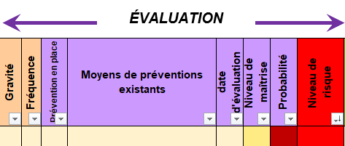
 |  |  |  |  |  |  | 6 |  | FR-5
 |  |  |  |  |  |  | 7 |  | FR-6
 |  |  |  |  |  |  | 8 |  | FR-7
 |  |  |  |  |  |  | 9 |  | FR-8
 |  |  |  |  |  |  | 10 |  | FR-9
 |  |  |  |  |  |  | 11 |  | FR-10
 |  |  |  |  |  |  | 12 | Action urgente | FR-11
 |  |  |  |  |  |  | 13 |  | FR-12
 |  |  |  |  |  |  | 14 |  | FR-13
 |  |  |  |  |  |  | 15 |  | FR-14
 | Seules les colonnes Gravité, Fréquence, Prévention en place, Moyens de préventions existants, date d'évaluation et Niveau de maîtrise sont à compléter selon les indications qui s'affichent en cliquant sur chaque case. L'algorithme détermine ensuite la probabilité et le niveau de risque. |  |  |  |  |  | 16 |  | FR-15
 |  |  |  |  |  |  |  |  | FR-16
 |  |  |  |  |  |  |  |  | FR-17
 |  |  |  |  |  |  |  |  | FR-18

Dénomination des agents |  |  | Dénomination des dommages |  |  |  | Chargés d'intervention
Agent
Agents |  |  | _Blessures, décès |  |  |  | Propriétaire
Agents et/ou intervenants |  |  | _Brûlures graves, intoxication, décès |  |  |  | Exploitant
Agent d'entretien |  |  | _Contamination, infection, maladie |  |  |  | Propriétaire + exploitant
… |  |  | _Contusions, blessures |  |  |  | …
… |  |  | _Contusions, blessures, traumatisme |  |  |  | …
… |  |  | _Coupure, sectionnement de doigt
… |  |  | _Deshydratation, malaise
… |  |  | _Destruction de l'outil de travail, travail empêché
… |  |  | _Electrocution, décès
… |  |  | _Troubles de l'audition, stress, usure professionnelle
… |  |  | _Troubles occulaires, maux de tête, migraines
… |  |  | _Troubles de la vision, migraine
… |  |  | _Inconfort, infection, maladie
… |  |  | _Intoxication, maladie
… |  |  | _Intoxication, maladie, décès
… |  |  | _Intoxication, maladies, allergies
… |  |  | _Irritation des voies respiratoires, malaise, allergie…
… |  |  | _Lumbago, traumatisme
… |  |  | _Non respect de la confidentialité, risques psychosociaux
… |  |  | _Refroidissement, maladie
… |  |  | _Sensibilité aux polluants, intoxication sournoise, gêne respiratoire, maladie
… |  |  | _Sentiment d'oppression, de confinement et d'étouffement.
… |  |  | _Stress, angoisse, dépression, passage à l'acte suicidaire.
… |  |  | _Stress, angoisses, blessures graves, décès
… |  |  | _Stress, angoisses, Intoxication, maladie, décès
… |  |  | _Stress, angoisses, usure professionnelle
… |  |  | _Stress, travail empêché
… |  |  | _Travail empêché, faute professionnelle, dépression
… |  |  | _Troubles Musculo-Squelettiques (TMS)
… |  |  | _Troubles Musculo-Squelettiques (TMS), usure professionnelle
… |  |  | _...
… |  |  | _...
… |  |  | _...
… |  |  | _...
… |  |  | _...
… |  |  | _...
… |  |  | _...
… |  |  | _...
… |  |  | _...
… |  |  | _...
… |  |  | _...
…
…
…
…
…
…
…
…

